About
Judul Program | : | Penulangan Penampang Balok Segi Empat Struktur Beton Bertulang
Versi Program | : | V2.0.0
Update ke 1 | : | Agustus 2024

Penyusun | : | 1. Indra K Raj Suweda
 |  | 2. Shafannisa Sabila Sulhi
Expert Panel | : | 1. Dr. Eng. Achfas Zacoeb, ST., MT.
 |  | 2. Donny B Tampubolon, S.T.

Selalu cek versi terbaru dan juga program - program lainnya hanya di :

Web : Inpetra.ID

"Terima kasih sudah membeli program ini sebagai bentuk dukungan kepada salah satu visi Inpetra ID
mengembangkan program bantu yang berkualitas dan sesuai dengan kebutuhan kondisi di Indonesia"

Ada permintaan program? Hubungi kami di :
info@inpetra.id |  | atau klik

Update Revisi :
2021-11-05 |  | V1.0.1 | Perbaikan terhadap beberapa link pada report
2024-09-09 |  | V2.0.0 | Kolaborasi dengan Expert Panel

Input
NO. | EXPLANATORY | FORMULA | VALUE | UNIT
A. | INPUT DATA PERENCANAAN
A.1. | Input nilai bahan struktur
 | Kuat tekan beton, | fc' = | 30 | MPa
 | Tegangan leleh baja (deform) untuk tulangan lentur, | fy = | 420 | MPa
 | Tegangan leleh baja (deform) untuk tulangan geser, | fy = | 420 | MPa
 | Modulus elastis baja, | Es = | 200000 | MPa

A.2. | Input nilai dimensi balok
 | Sisi kiri Balok |  | Sisi Kanan |  | Sisi Atas |  | Sisi Bawah |  | n1-1 |  | n1-2 |  | n1-3 |  | n1-4 |  | n1-5 |  | n1-6 |  | n1-7 |  | n1-8
30 | 10 | 90 | 10 | 30 | 110 | 30 | 10 | 38.00 | 102.00 | 52.67 | 102.00 | 67.33 | 102.00 | 82.00 | 102.00 | -100.00 | -100.00 | -100.00 | -100.00 | -100.00 | -100.00 | -100.00 | -100.00
30 | 110 | 90 | 110 | 90 | 110 | 90 | 10

 | Lebar balok | b = | 300 | mm
 | Tinggi balok | h = | 500 | mm
 | Diameter tulangan longitudinal (ulir) yang digunakan, | db-longitudinal = | 22 | mm
 | Diameter sengkang (ulir) yang digunakan, | db-sengkang = | 12 | mm
 | Diameter tulangan torsi badan (ulir) yang digunakan, | db-badan = | 13 | mm
 | Tebal bersih selimut beton, | cc = | 40 | mm

A.3. | Input nilai gaya reaksi akibat kombinasi beban terfaktor
 | Input gaya dalam maksimum pada balok,
 | Gaya tekan aksial ultimit, | Nu = | 12.6 | kN
 | Gaya torsi ultimit, | Tu = | 24.2 | kN.m
 | Gaya dalam pada daerah tumpuan:
 | Gaya geser ultimit tumpuan, | Vut = | 68.42 | kN
 | Momen maksimum negatif tumpuan, | Mut- = | 143.04 | kN.m | n.b. input nilai absolut
 | Momen maksimum positif tumpuan, | Mut+ = | 85.53 | kN.m
 | Gaya dalam pada daerah tumpuan:
 | Gaya geser ultimit lapangan, | Vul = | 47.26 | kN
 | Momen maksimum negatif lapangan, | Mul- = | 143.04 | kN.m
 | Momen maksimum positif lapangan, | Mul+ = | 85.53 | kN.m

Process
NO. | EXPLANATORY |  |  |  |  | FORMULA | VALUE | UNIT | DAFTAR REFERENSI
B. | PERENCANAAN TULANGAN LONGITUDINAL
 | Kuat tekan beton, |  |  |  |  | fc' = | 30.000 | MPa
 | Tegangan leleh baja (deform) untuk tulangan lentur, |  |  |  |  | fy = | 420.000 | MPa
 | Nilai modulus elastis baja, |  |  |  |  | Es = | 200000.000 | MPa
 | Tinggi efektif balok, |  |  |  |  | d = h - ts - P - 0,5 * D = | 437 | mm | SNI 2847 - 2019 Pasal 2.2 hal 14 & Pasal 2.3 hal 52

 | Untuk : 17 ≤ fc' ≤ 28 MPa, |  |  |  |  | β1 = | - |  | SNI 2847 - 2019 Tabel 22.2.2.4.3
 | Untuk : 28 < fc' < 55 MPa, |  |  |  |  | β1 = 0,85 - 0,05 * ( fc' - 28) / 7 = | 0.836
 | Untuk : fc' ≥ 55 MPa, |  |  |  |  | β1 = | -
 | Faktor bentuk distribusi tegangan beton, |  |  |  | → | β1 = | 0.836
 | Rasio tulangan pada kondisi balance,
 |  |  |  |  |  | ρb = β1* 0,85 * fc'/ fy * 600 / ( 600 + fy ) = | 0.0298
 | Rasio tulangan maksimum, |  |  |  |  | ρmaks = 0,75 * ρb = | 0.0224
 | Rasio tulangan minimum, |  |  | syarat 1 : |  | ρmin = √ fc' / ( 4 * fy ) = | 0.0033 |  | SNI 2847 Pasal 9.6.1.2 (a)
 |  |  |  | syarat 2 : |  | ρmin = 1,4 / fy = | 0.0033 |  | SNI 2847 Pasal 9.6.1.2 (b)
 | Jarak dari serat tekan terjauh ke pusat tulangan tekan longitudinal terluar, |  |  |  |  | ds = ts + P + 0,5 * D = | 63.00 | mm
 | Jumlah maksimal tulangan dlm satu baris, |  |  |  |  | ns = ( b - 2 * ds) / ( 25 + D ) + 1 = | 4.70 | bh
 | Digunakan jumlah maksimal tulangan dalam satu baris, |  |  |  |  | ns = | 4 | bh
 | Jarak horisontal pusat ke pusat antara tulangan, |  |  |  |  | x = ( b - 2 * ds ) / ( ns - 1 ) = | 58.00 | mm
 | Jarak vertikal pusat ke pusat antara tulangan, |  |  |  |  | y = D + 25 = | 47.00 | mm
 | Rasio tegangan leleh baja dengan kuat tekan efektif beton, |  |  |  |  | m = fy / ( 0,85 *fc' ) = | 16.471

B.1. | Tulangan Tumpuan Atas
 | Asumsi faktor reduksi kekuatan gaya momen, |  |  |  |  | φ = | 0.85
 | Nilai momen negatif maksimum, |  |  |  |  | Mut- = | 143.040 | kN.m
 | Nilai minimum momen negatif nominal, |  |  |  |  | Mn = Mu / φ = | 168.282 | kN.m
 | Nilai modulus elastis beton, |  |  |  |  | Ec = 4700 * √fc' = | 25742.960 | MPa
 | faktor tahanan momen, |  |  |  |  | Rn = Mn / ( b * d2 ) = | 2.937
 | Rasio tulangan perlu, |  |  |  |  | ρ = 1 / m * ( 1 - [ 1 - 2 * m * Rn / fy ]0,5 ) = | 0.0075
 | Kontrol nilai rasio tulangan perlu,
<
<
<
<
 |  | Syarat : | ρmin | ρ | ρmaks
 |  |  | 0.0033 | 0.0075 | 0.0224 | → | [ OK ]

 | Nilai rasio tulangan pakai, |  |  |  |  | ρ = | 0.0075

D
 | Luas tulangan tarik yang diperlukan, |  |  |  |  | As = ρ * b * d = | 976.807 | mm2
 | Jumlah tulangan yang diperlukan, |  |  |  |  | n = As' / ( π / 4 * D2 ) = | 2.57
 | Digunakan tulangan sebelum torsi, |  |  |  |  | 2.57 | 22
 | Jumlah baris tulangan, |  |  |  |  | nb = n / ns = | 1
 |  | Syarat: | nb | ≤ 3 |  | → | [OK]

 | Baris | Jumlah | Jarak | Juml. Jarak
 | ke | ni | yi | ni * yi
 | 1 | 2.57 | 63.00 | 161.89
 | 2 | 0.00 | 0.00 | 0.00
 | 3 | 0.00 | 0.00 | 0.00
 | n = | 2.57 | Ʃ [ ni * yi ] = | 161.89
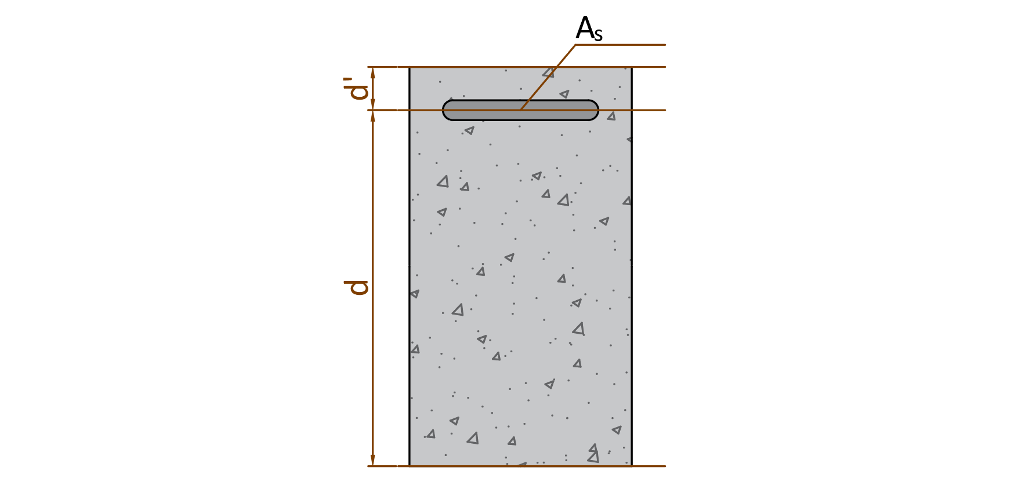

 | Jarak tulangan tumpuan atas ke serat tekan terjauh, |  |  |  |  | d = h - Ʃ [ ni * yi ] / n = | 437.00 | mm
 | Jarak tulangan tumpuan atas ke serat tarik terjauh, |  |  |  |  | d' = Ʃ [ ni * yi ] / n = | 63.00 | mm

B.2. | Tulangan Tumpuan Bawah
 | Asumsi faktor reduksi kekuatan gaya momen, |  |  |  |  | φ = | 0.85
 | Nilai momen negatif maksimum, |  |  |  |  | Mut+ = | 85.530 | kN.m
 | Nilai minimum momen negatif nominal, |  |  |  |  | Mn = Mu / φ = | 100.624 | kN.m
 | Nilai modulus elastis beton, |  |  |  |  | Ec = 4700 * √fc' = | 25742.960 | MPa
 | faktor tahanan momen, |  |  |  |  | Rn = Mn / ( b * d2 ) = | 1.756
 | Rasio tulangan perlu, |  |  |  |  | ρ = 1 / m * ( 1 - [ 1 - 2 * m * Rn / fy ]0,5 ) = | 0.0043
 | Kontrol nilai rasio tulangan perlu,
<
<
<
<
 |  | Syarat : | ρmin | ρ | ρmaks
 |  |  | 0.0033 | 0.0043 | 0.0224 | → | [ OK ]

 | Nilai rasio tulangan pakai, |  |  |  |  | ρ = | 0.0043

D
D
 | Luas tulangan yang diperlukan, |  |  |  |  | As' = ρ * b * d = | 568.543 | mm2
 | Jumlah tulangan yang diperlukan, |  |  |  |  | n = As' / ( π / 4 * D2 ) = | 1.50
 | Digunakan tulangan sebelum torsi, |  |  |  |  | 1.50 | 22
 | Jumlah baris tulangan, |  |  |  |  | nb = n / ns = | 1
 |  | Syarat: | nb | ≤ 3 |  | → | [OK]

 | Baris | Jumlah | Jarak | Juml. Jarak
 | ke | ni | yi | ni * yi
 | 1 | 1.50 | 63.00 | 94.23
 | 2 | 0.00 | 0.00 | 0.00
 | 3 | 0.00 | 0.00 | 0.00
 | n = | 1.50 | Ʃ [ ni * yi ] = | 94.23

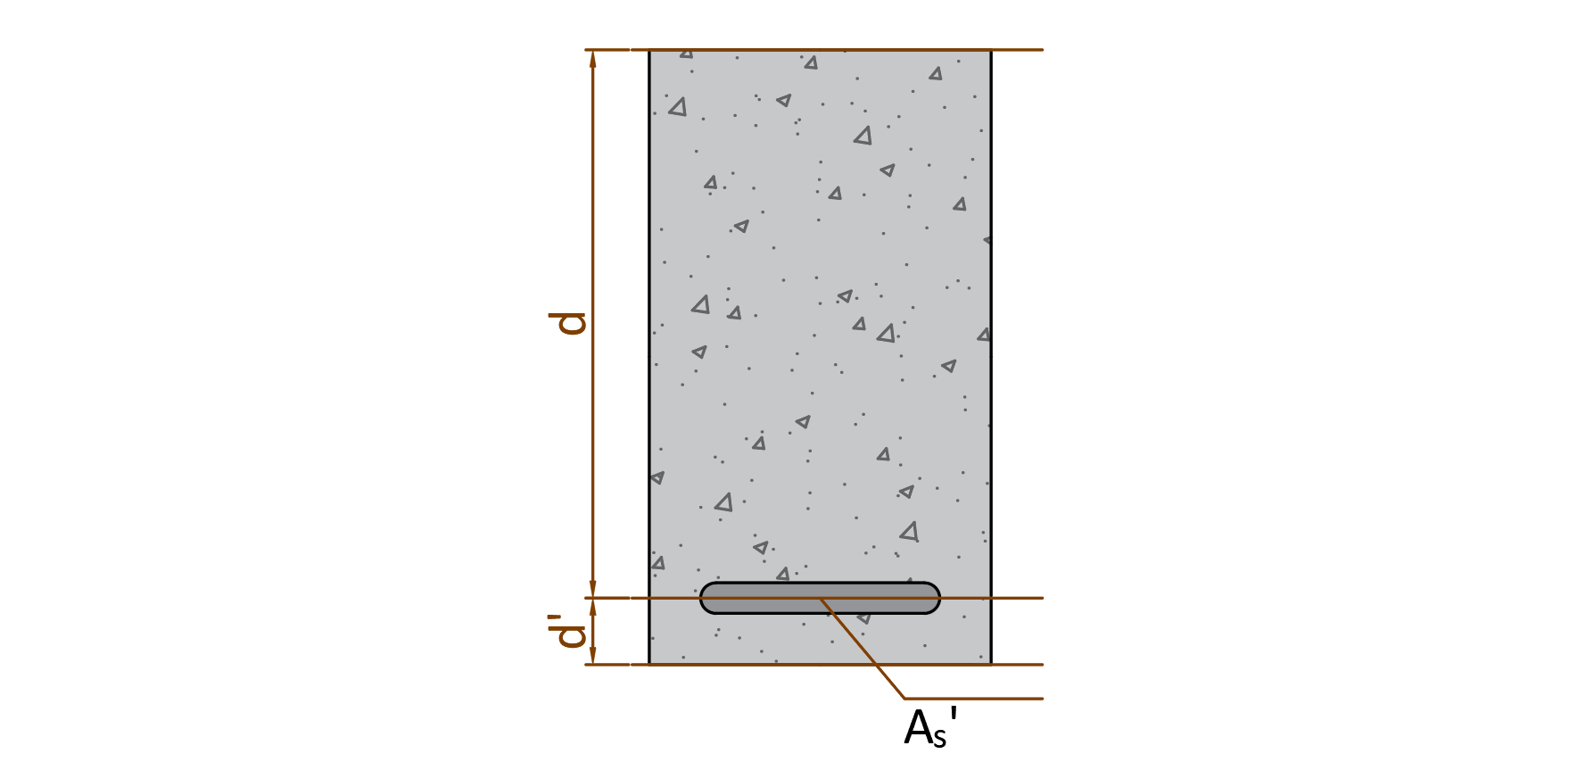

 | Jarak tulangan tumpuan bawah ke serat tarik terjauh, |  |  |  |  | d = h - Ʃ [ ni * yi ] / n = | 437.00 | mm
 | Jarak tulangan tumpuan bawah ke serat tekan terjauh, |  |  |  |  | d' = Ʃ [ ni * yi ] / n = | 63.00 | mm

B.3. | Tulangan Lapangan Atas
 | Asumsi faktor reduksi kekuatan gaya momen, |  |  |  |  | φ = | 0.85
 | Nilai momen maksimum pada daerah tumpuan, |  |  |  |  | Mul+ = | 85.530 | kN.m
 | Nilai minimum momen rencana pada daerah tumpuan, |  |  |  |  | Mn = Mu / φ = | 100.624 | kN.m
 | Nilai modulus elastis beton, |  |  |  |  | Ec = 4700 * √fc' = | 25742.960 | MPa
 | faktor tahanan momen, |  |  |  |  | Rn = Mn / ( b * d2 ) = | 1.756
 | Rasio tulangan perlu, |  |  |  |  | ρ = 1 / m * ( 1 - [ 1 - 2 * m * Rn / fy ]0,5 ) = | 0.0043
 | Kontrol nilai rasio tulangan perlu,
<
<
<
<
 |  | Syarat : | ρmin | ρ | ρmaks
 |  |  | 0.0033 | 0.0043 | 0.0224 | → | [ OK ]

 | Nilai rasio tulangan pakai, |  |  |  |  | ρ = | 0.0043

D
 | Luas tulangan yang diperlukan, |  |  |  |  | As' = ρ * b * d = | 568.543 | mm2
 | Jumlah tulangan yang diperlukan, |  |  |  |  | n = As / ( π / 4 * D2 ) = | 1.50
 | Digunakan tulangan sebelum torsi, |  |  |  |  | 1.50 | 22
 | Jumlah baris tulangan, |  |  |  |  | nb = n / ns = | 1
 |  | Syarat: | nb | ≤ 3 |  | → | [OK]

 | Baris | Jumlah | Jarak | Juml. Jarak
 | ke | ni | yi | ni * yi
 | 1 | 1.50 | 63.00 | 94.23
 | 2 | 0.00 | 0.00 | 0.00
 | 3 | 0.00 | 0.00 | 0.00
 | n = | 1.50 | Ʃ [ ni * yi ] = | 94.23
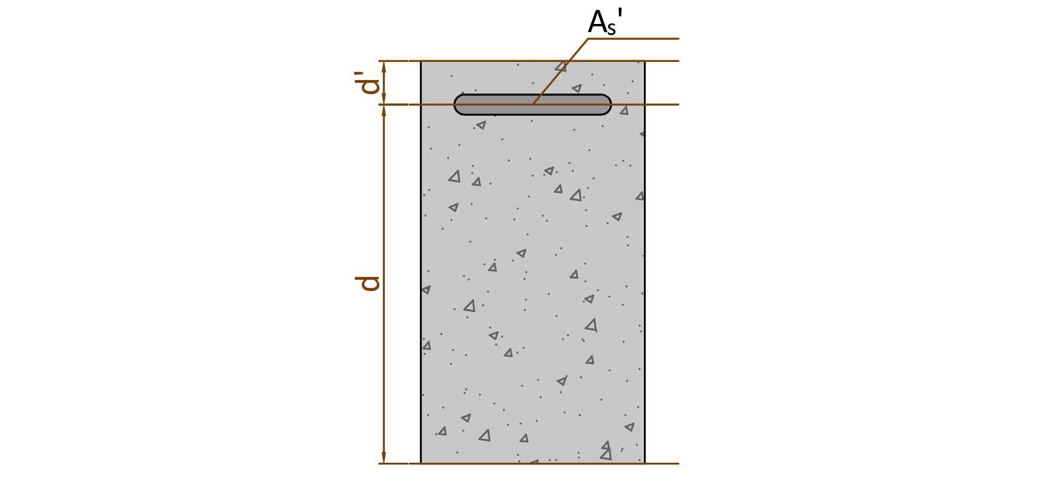

 | Jarak tulangan lapangan atas ke serat tarik terjauh, |  |  |  |  | d = h - Ʃ [ ni * yi ] / n = | 437.00 | mm
 | Jarak tulangan lapangan atas ke serat tekan terjauh, |  |  |  |  | d' = Ʃ [ ni * yi ] / n = | 63.00 | mm

B.4. | Tulangan Lapangan Bawah
 | Asumsi faktor reduksi kekuatan gaya momen, |  |  |  |  | φ = | 0.85
 | Nilai momen negatif maksimum, |  |  |  |  | Mul- = | 143.040 | kN.m
 | Nilai minimum momen negatif nominal, |  |  |  |  | Mn = Mu / φ = | 168.282 | kN.m
 | Nilai modulus elastis beton, |  |  |  |  | Ec = 4700 * √fc' = | 25742.960 | MPa
 | faktor tahanan momen, |  |  |  |  | Rn = Mn / ( b * d2 ) = | 2.937
 | Rasio tulangan perlu, |  |  |  |  | ρ = 1 / m * ( 1 - [ 1 - 2 * m * Rn / fy ]0,5 ) = | 0.0075
 | Kontrol nilai rasio tulangan perlu,
<
<
<
<
 |  | Syarat : | ρmin | ρ | ρmaks
 |  |  | 0.0033 | 0.0075 | 0.0224 | → | [ OK ]

 | Nilai rasio tulangan pakai, |  |  |  |  | ρ = | 0.0075

D
D
 | Luas tulangan yang diperlukan, |  |  |  |  | As = ρ * b * d = | 976.807 | mm2
 | Jumlah tulangan yang diperlukan, |  |  |  |  | n = As' / ( π / 4 * D2 ) = | 2.57
 | Digunakan tulangan sebelum torsi, |  |  |  |  | 2.57 | 22
 | Jumlah baris tulangan, |  |  |  |  | nb = n / ns = | 1
 |  | Syarat: | nb | ≤ 3 |  | → | [OK]

 | Baris | Jumlah | Jarak | Juml. Jarak
 | ke | ni | yi | ni * yi
 | 1 | 2.57 | 63.00 | 161.89
 | 2 | 0.00 | 0.00 | 0.00
 | 3 | 0.00 | 0.00 | 0.00
 | n = | 2.57 | Ʃ [ ni * yi ] = | 161.89
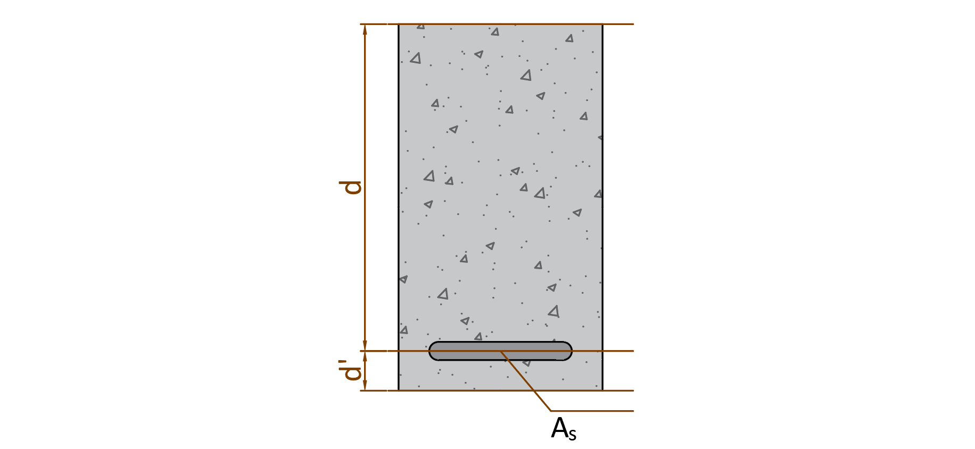

 | Jarak tulangan lapangan bawah ke serat tekan terjauh, |  |  |  |  | d = h - Ʃ [ ni * yi ] / n = | 437.00 | mm
 | Jarak tulangan lapangan bawah ke serat tarik terjauh, |  |  |  |  | d' = Ʃ [ ni * yi ] / n = | 63.00 | mm

D
B.5. | Kontrol kekuatan penampang balok terhadap momen bekerja
 | 1. Tulangan Tumpuan
 | Tulangan atas, |  |  | 2.57 | 22 | As = | 976.81 | mm2
D
 | Tulangan bawah, |  |  | 1.50 | 22 | As' = | 568.54 | mm2

* (c - d') / c
* c
 | Gaya dalam kondisi tarik pada tulangan tarik sudah leleh, |  |  |  |  | Ts = As * fy = | 410.259 | kN
 | Gaya dalam kondisi tekan pada tulangan tekan belum leleh, |  |  |  |  | Cs = As' * εs * Es = | 341.1 | kN
 | Gaya dalam kondisi tekan pada beton, |  |  |  |  | Cc = 0,85 * fc' * β1 * c * b = | 6.393 | kN | SNI 2847:2019 Pasal 22.2.2.4.1

* c +
* (c - d') / c =
c² +
* c +
 | Kesetimbangan gaya dalam, |  |  |  |  | Cc + Cs = | Ts
 |  |  |  |  | 6.39 | 341.13 | 410.259
 | Persamaan kuadrat untuk nilai c, |  |  |  | -10.814 | -3361.52 | = 0
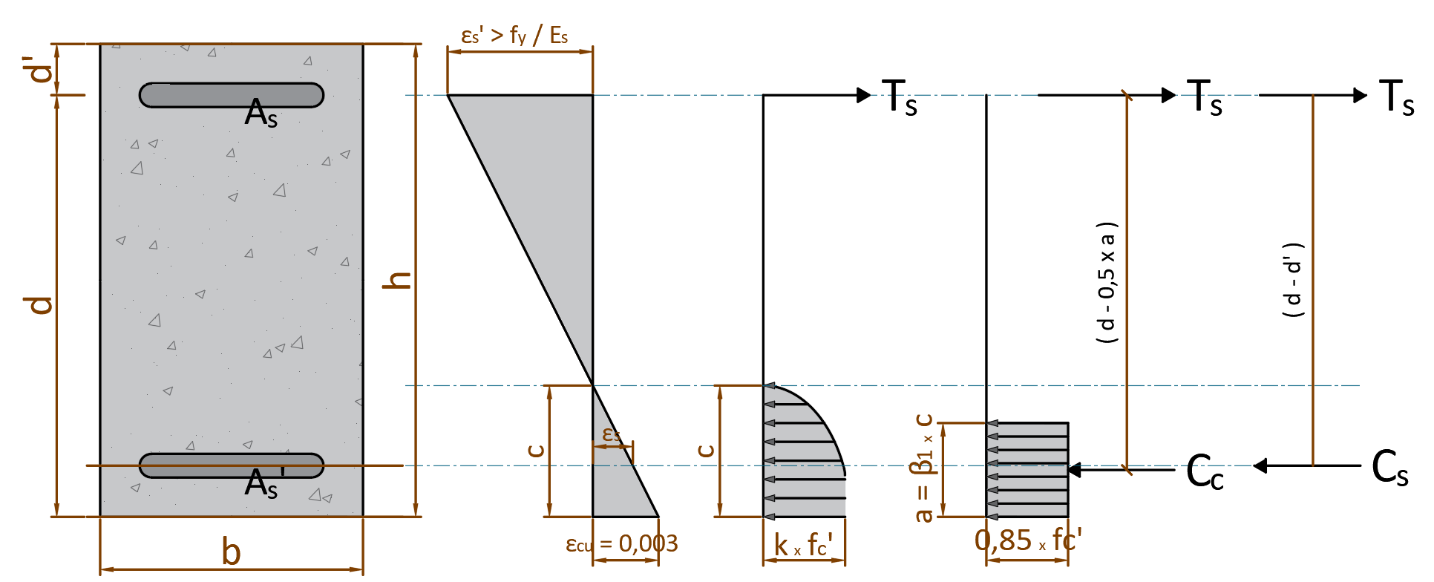

 | Nilai c berdasarkan persamaan ABC, |  |  |  |  | c = | 63.64 | mm
 | Gaya dalam kondisi tekan pada tulangan tekan belum leleh, |  |  |  |  | Cs = | 3.414 | kN
 | Gaya dalam kondisi tekan pada beton, |  |  |  |  | Cc = | 406.845 | kN
 | Gaya dalam kondisi tarik pada tulangan tarik sudah leleh, |  |  |  |  | Ts = | 410.259 | kN

<
 | Pengecekan hasil perhitungan terhadap asumsi awal,
 |  | Syarat untuk tulangan tekan:
 |  |  | εs = (c - d')/c * εcu |  | εs-yield = fy / Es
 |  |  | 0.0000 | < | 0.0021 | → | AMAN (OK)
 |  | Syarat untuk tulangan tarik:
>
 |  |  | εs' = (d - c)/c * εcu |  | εs-yield = fy / Es
 |  |  | 0.0176 | > | 0.0021 | → | AMAN (OK)

 | Klasifikasi regangan tarik netto, |  |  |  |  | → | Tegangan Terkontrol

 | Faktor reduksi kekuatan gaya momen, |  |  |  |  | φ = | 0.90
 | Kapasitas momen terhadap T, |  |  |  |  | Mn = Cc * (d - β1 * c/2) + Cs * (d - d') = | 168.250 | kN
 | Syarat : |  | φ * Mn | ≥ | Mut
 |  |  | 151.425 | > | 143.040 | → | AMAN (OK)

D
D
 | 2. Tulangan Lapangan
 | Tulangan atas, |  |  | 1.50 | 22 | As' = | 568.54 | mm2
 | Tulangan bawah, |  |  | 2.57 | 22 | As = | 976.81 | mm2

* (c - d') / c
* c
 | Gaya dalam kondisi tarik pada tulangan tarik sudah leleh, |  |  |  |  | Ts = As * fy = | 410.259 | kN
 | Gaya dalam kondisi tekan pada tulangan tekan belum leleh, |  |  |  |  | Cs = As' * εs' * Es = | 341.1 | kN
 | Gaya dalam kondisi tekan pada beton, |  |  |  |  | Cc = 0,85 * fc' * β1 * c * b = | 6.39 | kN | SNI 2847:2019 Pasal 22.2.2.4.1

* c +
* (c - d') / c =
c² +
* c +
 | Kesetimbangan gaya dalam, |  |  |  |  | Cc + Cs = | Ts
 |  |  |  |  | 6.39 | 341 | 410.259
 | Persamaan kuadrat untuk nilai c, |  |  |  | -10.81 | -3361.52 | = 0
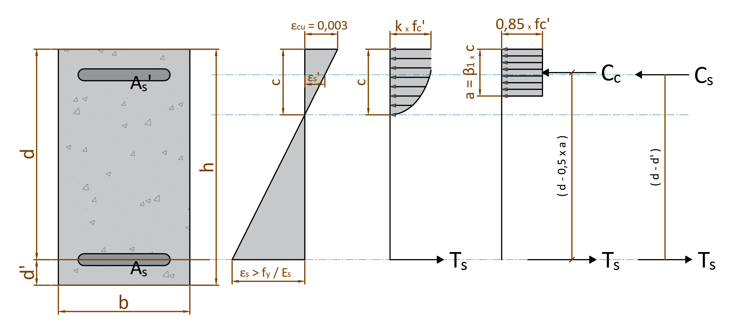

 | Nilai c berdasarkan persamaan ABC, |  |  |  |  | c = | 63.64 | mm
 | Gaya dalam kondisi tekan pada tulangan tekan belum leleh, |  |  |  |  | Cs = | 3.414 | kN
 | Gaya dalam kondisi tekan pada beton, |  |  |  |  | Cc = | 406.845 | kN
 | Gaya dalam kondisi tarik pada tulangan tarik sudah leleh, |  |  |  |  | Ts = | 410.259 | kN

<
 | Kontrol hasil perhitungan terhadap asumsi regangan awal,
 |  | Syarat untuk tulangan tekan:
 |  |  | εs' = (c - d')/c * εcu |  | εs-yield = fy / Es
 |  |  | 0.0000 | < | 0.0021 | → | AMAN (OK)
 |  | Syarat untuk tulangan tarik:
>
 |  |  | εs = (d - c)/c * εcu |  | εs-yield = fy / Es
 |  |  | 0.0176 | > | 0.0021 | → | AMAN (OK)

 | Klasifikasi regangan tarik netto, |  |  |  |  | → | Tegangan Terkontrol

 | Faktor reduksi kekuatan gaya momen, |  |  |  |  | φ = | 0.90
 | Kapasitas momen terhadap T, |  |  |  |  | Mn = Cc * (d - β1 * c/2) + Cs * (d - d') = | 168.250 | kN
 |  | Syarat : | φ * Mn | ≥ | Mul
 |  |  | 151.425 | > | 143.040 | → | AMAN (OK)

C. | PERENCANAAN TULANGAN TRANSVERSAL
 | Kondisi gaya aksial yang terjadi, |  |  |  |  |  | TEKAN
 | Faktor reduksi kekuatan geser, |  |  |  |  | φ = | 0.75 |  | SNI 2847:2019 Tabel 21.2.1 (b)
 | Tinggi efektif penampang beton untuk geser, |  |  |  |  | d = h - ts -P = | 448.00 | mm
 | Tegangan leleh tulangan geser, |  |  |  |  | fy = | 420 | MPa

 | Kuat geser beton, |  |  |  |  | Vc = (√ fc') / 6 * b * d = | 122.690 | kN | SNI 2847:2019 Tabel 22.5.5.1
 | Tahanan geser beton, |  |  |  |  | φ * Vc = | 92.017 | kN
 | Gaya geser minimum tulangan yang dibutuhkan, |  |  |  |  | Vs-min = 1/16 * √fc' * b * d = | 46.009 | kN | SNI 2847:2019 Tabel 9.6.3.3

C.1. | Tulangan Transversal Tumpuan
 | Gaya geser ultimit rencana, |  |  |  |  | Vu = | 68.420 | kN

 | Kondisi penulangan geser untuk daerah tumpuan: |  |  |  |  |  |  |  | SNI 2847:2019 Tabel 9.7.6.2.2
 | Syarat Kond. 1 |  | Vu ≤ 0,5 * φ * Vc
 |  |  | 68.420 | > | 46.009
 | Syarat Kond. 2 |  | 0,5 * φ * Vc ≤ Vu ≤ φ * Vc
 |  |  | 46.009 | < | 68.420 | < | 92.017
 | Syarat Kond. 3 |  | φ * Vc ≤ Vu ≤ φ * ( Vc + Vs-min)
 |  |  | 92.017 | > | 68.420 | < | 126.524
 | Syarat Kond. 4 |  | φ * ( Vc + Vs-min) ≤ Vu ≤ φ*(Vc + 1/3*√fc'*b*d)
 |  |  | 126.524 | > | 68.420 | < | 276.052
 | Syarat Kond. 5 |  | φ*(Vc + 1/3*√fc'*b*d) ≤ Vu ≤ φ*(Vc + 2/3*√fc'*b*d)
 |  |  | 276.052 | > | 68.420 | < | 460.087
 | Syarat Kond. 6 |  | Vu ≥ φ*(Vc + 2/3*√fc'*b*d)
 |  |  | 68.420 | < | 460.087

 | Kesimpulan untuk kondisi tulangan geser,
 | Kondisi | Keterangan | Gaya Geser Tulangan | Jarak sengkang
 |  |  |  | Smaks-1 | Smaks-2
 | 1 |  | TDK PERLU
 | 2 | TERPENUHI | Vs-min | < d/2 | < 600
 | 3 |  | Vs-min | < d/2 | < 600
 | 4 |  | φ*Vs = Vu - φ*Vc | < d/2 | < 600
 | 5 |  | φ*Vs = Vu - φ*Vc | < d/4 | < 300
 | 6 |  | Ubah dimensi penampang

 | Tahanan geser sengkang, |  |  |  |  | φ * Vs = φ * Vs-min = | 34.507 | kN
 | Kuat geser sengkang, |  |  |  |  | Vs = | 46.009 | kN
 | Digunakan sengkang berpenampang : |  |  |  | 2 | D | 12
 | Luas tulangan geser sengkang, |  |  |  |  | Av = ns * π / 4 * db-sengkang2 = | 226.19 | mm2
 | Jarak sengkang yang diperlukan : |  |  |  |  | s = Av * fy * d / ( Vs * 103 ) = | 925.06 | mm | SNI 2847:2019 Pasal 22.5.10.5.3
-
D
 | Digunakan sengkang sebelum torsi, |  |  |  | 2 | 12 | 925

C.2, | Tulangan Transversal Lapangan
 | Gaya geser ultimit rencana, |  |  |  |  | Vu = | 47.260 | kN

 | Kondisi penulangan geser untuk daerah tumpuan: |  |  |  |  |  |  |  | SNI 2847:2019 Tabel 9.7.6.2.2
 | Syarat Kond. 1 |  | Vu ≤ 0,5 * φ * Vc
 |  |  | 47.260 | > | 46.009
 | Syarat Kond. 2 |  | 0,5 * φ * Vc ≤ Vu ≤ φ * Vc
 |  |  | 46.009 | < | 68.420 | < | 92.017
 | Syarat Kond. 3 |  | φ * Vc ≤ Vu ≤ φ * ( Vc + Vs-min)
 |  |  | 92.017 | > | 68.420 | < | 126.524
 | Syarat Kond. 4 |  | φ * ( Vc + Vs-min) ≤ Vu ≤ φ*(Vc + 1/3*√fc'*b*d)
 |  |  | 126.524 | > | 68.420 | < | 276.052
 | Syarat Kond. 5 |  | φ*(Vc + 1/3*√fc'*b*d) ≤ Vu ≤ φ*(Vc + 2/3*√fc'*b*d)
 |  |  | 276.052 | > | 68.420 | < | 460.087
 | Syarat Kond. 6 |  | Vu ≥ φ*(Vc + 2/3*√fc'*b*d)
 |  |  | 68.420 | < | 460.087

 | Kesimpulan untuk kondisi tulangan geser,
 | Kondisi | Keterangan | Gaya Geser Tulangan | Jarak sengkang
 |  |  |  | Smaks-1 | Smaks-2
 | 1 |  | TDK PERLU
 | 2 | TERPENUHI | Vs-min | < d/2 | < 600
 | 3 |  | Vs-min | < d/2 | < 600
 | 4 |  | φ*Vs = Vu - φ*Vc | < d/2 | < 600
 | 5 |  | φ*Vs = Vu - φ*Vc | < d/4 | < 300
 | 6 |  | Ubah dimensi penampang

 | Tahanan geser sengkang, |  |  |  |  | φ * Vs = φ * Vs-min = | 34.507 | kN
 | Kuat geser sengkang, |  |  |  |  | Vs = | 46.009 | kN
 | Digunakan sengkang berpenampang : |  |  |  | 2 | D | 12
 | Luas tulangan geser sengkang, |  |  |  |  | Av = ns * π / 4 * db-sengkang2 = | 226.19 | mm2
 | Jarak sengkang yang diperlukan : |  |  |  |  | s = Av * fy * d / ( Vs * 103 ) = | 925.06 | mm | SNI 2847:2019 Pasal 22.5.10.5.3
-
D
 | Digunakan sengkang sebelum torsi, |  |  |  | 2 | 12 | 925

D. | PERENCANAAN TULANGAN TORSI
 | Gaya torsi ultimit rencana, |  |  |  |  | Tu = | 24.200 | kN.m
 | Faktor reduksi kekuatan torsi, |  |  |  |  | φ = | 0.75
 | Gaya torsi nominal rencana, |  |  |  |  | Tn = Tu / φ = | 32.27 | kN.m
 | Tegangan leleh tulangan torsi, |  |  |  |  | fy = | 420 | MPa
 | Luas yg dibatasi keliling luar penampang beton, |  |  |  |  | Acp = b * h = | 150000.00 | mm2
 | Luas yg dilingkupi oleh garis tulangan torsi tranversal terluar,
 |  |  |  |  |  | Aoh = ( b - 2*( ts - 1 / 2 * P ) * ( h - 2*( ts - 1 / 2 * P ) = | 84864.00 | mm2 | SNI 2847:2019 Pasal R22.7.6.1
 | Keliling luar penampang beton, |  |  |  |  | Pcp = 2 * ( b + h ) = | 1600.00 | mm
 | Keliling garis pusat torsi tranversal terluar,
 |  |  |  |  |  | Ph = 2 * ( ( b - 2 * ( ts - 1 / 2 * P ) + ( h - 2 * ( ts - 1 / 2 * P ) ) = | 1232.00 | mm | SNI 2847:2019 Pasal 22.7.6.1

 | Jarak sengkang tulangan transversal, |  |  |  |  | s1 = | 925 | mm
 |  |  |  |  |  | s2 = | 300 | mm

 | Torsi terkecil yang terdeteksi (threshold)
 |  |  |  |  |  | Tu < 1/12 * φ * (√ fc') * (Acp2 / Pcp ) * ( 1 + Nu / ( 1 / 3 * Ag * (√ fc') ) ) ^ 0,5 = | 4.923 | kN.m | SNI 2847:2019 Tabel 22.7.4.1(a)
 |  |  |  |  | → | Torsi tidak boleh diabaikan |  |  | SNI 2847:2019 Pasal 22.7.1.1
 | Syarat dimensi penampang
 | (( Vu / (b * d) )2 + ( Tu * Ph / ( 1,7 * Aoh2 ))2 )0,5 ≤ φ * ( Vc / ( b * d ) + 2/3 * √ fc' ) |  |  |  |  |  |  |  | SNI 2847:2019 Pasal 22.7.7
 |  |  | 0.509 | ≤ | 3.423
 |  |  |  |  | → | Tdk perlu ganti dimensi
 | Luas tulangan torsi transversal, |  |  |  |  | At / s = Tn / ( 2 * Ao * fyt ) = | 0.53 |  | SNI 2847:2019 Pasal 22.7.6.1 (a)
 | Luas tulangan torsi transversal minimal, |  |  |  |  | At / s = 0,032 * (√ fc') * b / fyt - 0,5 * Av = | 0.00 |  | SNI 2847:2019 Pasal 9.6.4.2
 | Luas tulangan torsi tranversal pakai, |  |  |  |  | At / s = | 0.53
 | Luas tulangan torsi longitudinal, |  |  |  |  | Al = At / s * Ph * ( fyt / fy ) = | 656.06 | mm2 | SNI 2847:2019 Pasal 22.7.6.1 (b)
 | Luas tulangan torsi longitudinal minimal,
 |  |  |  |  |  | Al = 0,42 * (√ fc') * Acp / fy - ( At / s ) * Ph * ( fyt / fy ) = | 165.52 | mm2 | SNI 2847:2019 Pasal 9.6.4.3
 |  |  |  | syarat : | At/s | > | 0,175 * b / fyt
 |  |  |  |  | 0.5325 | > | 0.1250

 | Luas tulangan torsi longitudinal pakai, |  |  |  |  | Al = | 656.06 | mm2

E. | REKAP TULANGAN TRANSVERSAL & LONGITUDINAL
E.1. | Rekapitulasi tulangan longitudinal untuk tumpuan
 | Diameter tulangan pakai utama, |  |  |  |  | db-longitudinal = | 22 | mm
 | Luas tulangan pakai utama per satu bar, |  |  |  |  | As = π / 4 * D2 = | 380.13 | mm2
 | Diameter tulangan pakai untuk badan, |  |  |  |  | db-badan = | 13 | mm
 | Jumlah tulangan torsi pakai untuk badan, |  |  |  |  | n = | 2
 | Luas tulangan pakai untuk badan, |  |  |  |  | As-badan = n * π / 4 * D2 = | 265.46 | mm2

 | Luas tulangan torsi perlu, |  |  |  |  | Al = | 656.06 | mm2
 | Jumlah tulangan torsi perlu untuk tulangan utama, |  |  |  |  | nl = (Al - As-badan) / As = | 1.03 | bar
 | Jumlah tulangan momen, |  |  |  |  | nm = | 4.07 | bar
 | Jumlah tulangan perlu total, |  |  |  |  | ntotal = nl + nm = | 5.09 | bar

 | Tulangan longitudinal tumpuan bagian atas, |  |  |  |  | 4 | D 22
 | Tulangan longitudinal tumpuan bagian bawah, |  |  |  |  | 3 | D 22

 | Jumlah tulangan longitudinal tumpuan bagian atas (tekan), |  |  |  | Jumlah tulangan tumpuan lapangan bagian bawah (tarik),
 | baris 1 : | n1 = | 4.00 | bh | baris 1 : | n1 = | 3.00 | bh
 | baris 2 : | n2 = | 0.00 | bh | baris 2 : | n2 = | 0.00 | bh
 | baris 3 : | n3 = | 0.00 | bh | baris 3 : | n3 = | 0.00 | bh

Tulangan pada daerah tumpuan (potongan A - A)
 | Sisi kiri Balok |  | Sisi Kanan |  | Sisi Atas |  | Sisi Bawah |  | n1-1 |  | n1-2 |  | n1-3 |  | n1-4 |  | n1-5 |  | n1-6 |  | n1-7 |  | n1-8
30 | 10 | 90 | 10 | 30 | 110 | 30 | 10 | 38.00 | 102.00 | 52.67 | 102.00 | 67.33 | 102.00 | 82.00 | 102.00 | -100.00 | -100.00 | -100.00 | -100.00 | -100.00 | -100.00 | -100.00 | -100.00
30 | 110 | 90 | 110 | 90 | 110 | 90 | 10
 | Elemen |  | Tumpuan kiri |  | Tumpuan kanan |  | arsir kiri 1 |  | arsir kiri 2 |  | arsir kiri 3 |  | arsir kanan 1 |  | arsir kanan 2 |  | arsir kanan 3 |  | notasi potongan |  | notasi potongan |  | notasi potongan
-15.00 | -1.00 | -15.00 | -3.00 | 15.00 | -3.00 | -15.00 | 2.00 | -15.00 | 0.00 | -15.00 | -2.00 | 15.00 | 1.00 | 15.00 | -1.00 | 15.00 | -3.00 | -11.25 | -3.00 | -11.25 | -3.00 | -11.25 | 3.00
-15.00 | 1.00 | -15.00 | 3.00 | 15.00 | 3.00 | -16.00 | 0.50 | -16.00 | -1.50 | -16.00 | -3.50 | 16.00 | 2.50 | 16.00 | 0.50 | 16.00 | -1.50 | -11.25 | 3.00 | -10.25 | -3.00 | -10.25 | 3.00
15.00 | 1.00
15.00 | -1.00
-15.00 | -1.00

E.2. | Rekapitulasi tulangan longitudinal untuk lapangan
 | Diameter tulangan pakai utama, |  |  |  |  | db-longitudinal = | 22 | mm
 | Luas tulangan pakai utama per satu bar, |  |  |  |  | As = π / 4 * D2 = | 380.13 | mm2
 | Diameter tulangan pakai untuk badan, |  |  |  |  | db-badan = | 13 | mm
 | Jumlah tulangan torsi pakai untuk badan, |  |  |  |  | n = | 2
 | Luas tulangan pakai untuk badan, |  |  |  |  | As-badan = n * π / 4 * D2 = | 265.46 | mm2

 | Luas tulangan torsi perlu, |  |  |  |  | Al = | 656.06 | mm2
 | Jumlah tulangan torsi perlu untuk tulangan utama, |  |  |  |  | nl = (Al - As-badan) / As = | 1.03 | bar
 | Jumlah tulangan momen, |  |  |  |  | nm = | 4.07 | bar
 | Jumlah tulangan perlu total, |  |  |  |  | ntotal = nl + nm = | 5.09 | bar

 | Tulangan longitudinal lapangan bagian atas, |  |  |  |  | 3 | D 22
 | Tulangan longitudinal lapangan bagian bawah, |  |  |  |  | 4 | D 22

 | Jumlah tulangan longitudinal lapangan bagian atas (tekan), |  |  |  | Jumlah tulangan longitudinal lapangan bagian bawah (tarik),
 | baris 1 : | n1 = | 3.00 | bh | baris 1 : | n4 = | 4.00 | bh
 | baris 2 : | n2 = | 0.00 | bh | baris 2 : | n5 = | 0.00 | bh
 | baris 3 : | n3 = | 0.00 | bh | baris 3 : | n6 = | 0.00 | bh

 | Elemen |  | Tumpuan kiri |  | Tumpuan kanan |  | arsir kiri 1 |  | arsir kiri 2 |  | arsir kiri 3 |  | arsir kanan 1 |  | arsir kanan 2 |  | arsir kanan 3 |  | notasi potongan |  | notasi potongan |  | notasi potongan
-15.00 | -1.00 | -15.00 | -3.00 | 15.00 | -3.00 | -15.00 | 2.00 | -15.00 | 0.00 | -15.00 | -2.00 | 15.00 | 1.00 | 15.00 | -1.00 | 15.00 | -3.00 | 0.00 | -3.00 | 0.00 | -3.00 | 0.00 | 3.00
-15.00 | 1.00 | -15.00 | 3.00 | 15.00 | 3.00 | -16.00 | 0.50 | -16.00 | -1.50 | -16.00 | -3.50 | 16.00 | 2.50 | 16.00 | 0.50 | 16.00 | -1.50 | 0.00 | 3.00 | 1.00 | -3.00 | 1.00 | 3.00
15.00 | 1.00
15.00 | -1.00
-15.00 | -1.00
Tulangan pada daerah lapangan (potongan B - B)
 | Sisi kiri Balok |  | Sisi Kanan |  | Sisi Atas |  | Sisi Bawah |  | n1-1 |  | n1-2 |  | n1-3 |  | n1-4 |  | n1-5 |  | n1-6 |  | n1-7 |  | n1-8
30 | 10 | 90 | 10 | 30 | 110 | 30 | 10 | 38.00 | 102.00 | 60.00 | 102.00 | 82.00 | 102.00 | -100.00 | -100.00 | -100.00 | -100.00 | -100.00 | -100.00 | -100.00 | -100.00 | -100.00 | -100.00
30 | 110 | 90 | 110 | 90 | 110 | 90 | 10

E.3. | Rekapitulasi tulangan transversal tumpuan
 | Kombinasi tulangan transversal, |  |  |  |  | Avt / s = Av / s + 2 * At / s = | 1.310 | mm2 / mm
 | Digunakan sengkang berpenampang : |  |  |  | 2 | D | 12
 | Luas tulangan transversal, |  |  |  |  | Avt = ns * π / 4 * db-sengkang2 = | 226.19 | mm2
 | Jarak antar sengkang, |  |  |  |  | s = Avt / ( Av / s + 2 * At / s ) = | 173 | mm | SNI 2847 -2019, Pasal R.9.5.4.3
 | Jarak sengkang maksimum, |  |  |  |  | smax = d/2 = | 224 | mm
 | Jarak sengkang maksimum, |  |  |  |  | smax = | 600 | mm
 | Jarak sengkang maksimum torsi, |  |  |  |  | s3 = ph / 8 = | 154 | mm
 | Jarak sengkang yang harus digunakan, |  |  |  |  | s = | 150 | mm
-
 | Digunakan tulangan transversal, |  |  |  | 2 | D12 | 150

E.3. | Rekapitulasi tulangan transversal tumpuan
 | Kombinasi tulangan transversal, |  |  |  |  | Avt / s = Av / s + 2 * At / s = | 1.310 | mm2 / mm
 | Digunakan sengkang berpenampang : |  |  |  | 2 | D | 12
 | Luas tulangan transversal, |  |  |  |  | Avt = ns * π / 4 * db-sengkang2 = | 226.19 | mm2
 | Jarak antar sengkang, |  |  |  |  | s = Avt / ( Av / s + 2 * At / s ) = | 173 | mm | SNI 2847 -2019, Pasal R.9.5.4.3
 | Jarak sengkang maksimum, |  |  |  |  | smax = d/2 = | 224 | mm
 | Jarak sengkang maksimum, |  |  |  |  | smax = | 600 | mm
 | Jarak sengkang maksimum torsi, |  |  |  |  | s3 = ph / 8 = | 154 | mm
 | Jarak sengkang yang harus digunakan, |  |  |  |  | s = | 150 | mm
-
 | Digunakan tulangan transversal, |  |  |  | 2 | D12 | 150

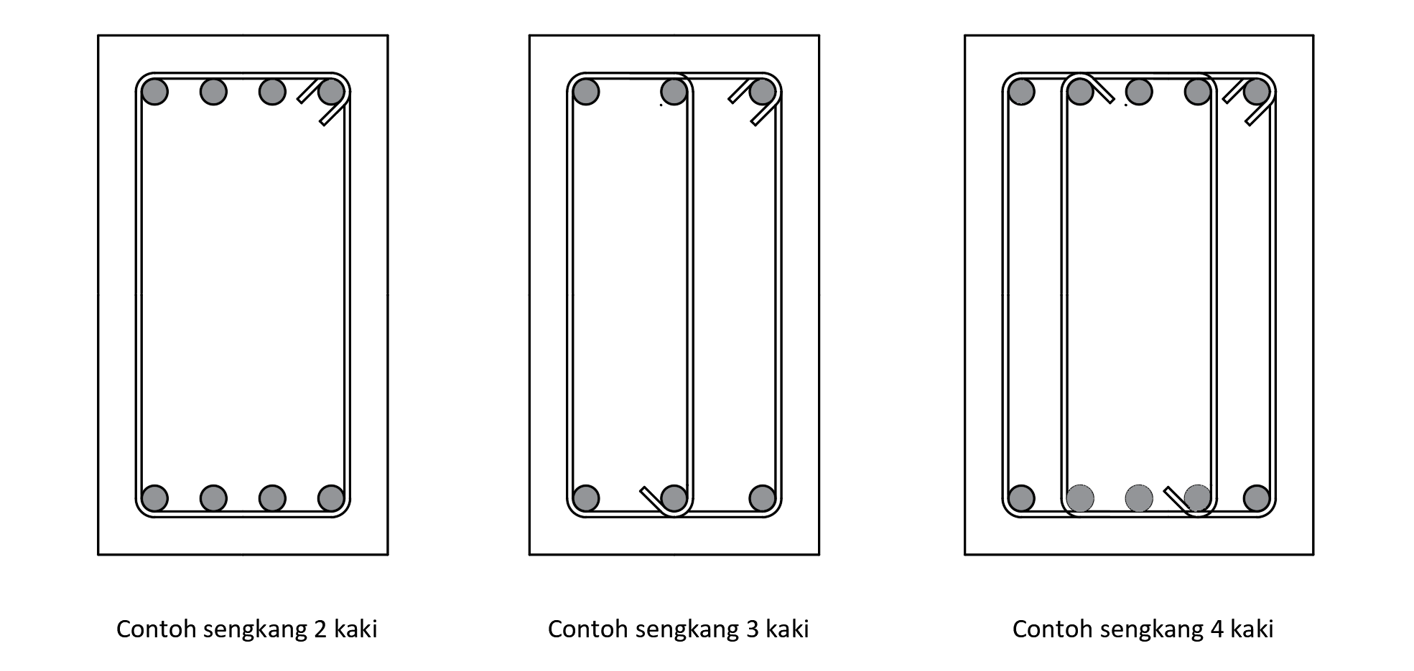

 | ket tump kanan |  | ket lap |  | ket tump kiri |  | Elemen |  | Tumpuan kiri |  | Tumpuan kanan |  | arsir kiri 1 |  | arsir kiri 2 |  | arsir kiri 3 |  | arsir kanan 1 |  | arsir kanan 2 |  | arsir kanan 3
12.00 | 0.00 | 0.00 | 0.00 | -12.00 | 0.00 | -15.00 | -1.00 | -15.00 | -3.00 | 15.00 | -3.00 | -15.00 | 2.00 | -15.00 | 0.00 | -15.00 | -2.00 | 15.00 | 1.00 | 15.00 | -1.00 | 15.00 | -3.00
 |  |  |  |  |  | -15.00 | 1.00 | -15.00 | 3.00 | 15.00 | 3.00 | -16.00 | 0.50 | -16.00 | -1.50 | -16.00 | -3.50 | 16.00 | 2.50 | 16.00 | 0.50 | 16.00 | -1.50
 |  |  |  |  |  | 15.00 | 1.00
 |  |  |  |  |  | 15.00 | -1.00
 |  |  |  |  |  | -15.00 | -1.00

Result
Dimensi & Tulangan Balok
Tinggi balok, h |  |  |  | 500.00 | mm
Lebar balok, b |  |  |  | 300.00 | mm
Selimut beton balok, cc |  |  |  | 40.00 | mm
Tulangan daerah tumpuan,
Tulangan Longitudinal Atas |  |  |  | 4 | D 22
Tulangan Longitudinal Bawah |  |  |  | 3 | D 22
Tulangan Pembagi (torsi badan) |  |  |  | 2 | D 13
-
Tulangan Transversal |  |  | 2 | D12 | 150

Tulangan daerah lapangan,
Tulangan Longitudinal Atas |  |  |  | 3 | D 22
Tulangan Longitudinal Bawah |  |  |  | 4 | D 22
-
Tulangan Pembagi (torsi badan) |  |  |  | 2 | D 13
Tulangan Transversal |  |  | 2 | D12 | 150

Kontrol gaya akibat beban terfaktor
Kontrol gaya daerah tumpuan,
Momen maksimum ultimit, Mut
 | Syarat : | Mut | ≤ | φ * Mn
 |  | 143.040 | ≤ | 151.425 | [ OK ]
Gaya geser ultimit, Vu
 | Syarat : | Vu | ≤ | φ * Vn
 |  | 68.420 | ≤ | 126.524 | [ OK ]
...

Report
...
 |  |  | • email |  | info@inpetra.id

A. | DATA PERENCANAAN
A.1. | Nilai bahan struktur
 | Kuat tekan beton, |  |  |  |  | fc' = | 30 | MPa
 | Tegangan leleh baja (deform) untuk tulangan lentur, |  |  |  |  | fy = | 420 | MPa
 | Tegangan leleh baja (polos) untuk tulangan geser, |  |  |  |  | fy = | 420 | MPa
 | Modulus elastis baja, |  |  |  |  | Es = | 200000 | MPa

A.2. | Nilai dimensi balok
 | Sisi kiri Balok |  | Sisi Kanan |  | Sisi Atas |  | Sisi Bawah |  | n1-1 |  | n1-2 |  | n1-3 |  | n1-4 |  | n1-5 |  | n1-6 |  | n1-7 |  | n1-8
30 | 10 | 90 | 10 | 30 | 110 | 30 | 10 | 38.00 | 102.00 | 52.67 | 102.00 | 67.33 | 102.00 | 82.00 | 102.00 | -100.00 | -100.00 | -100.00 | -100.00 | -100.00 | -100.00 | -100.00 | -100.00
30 | 110 | 90 | 110 | 90 | 110 | 90 | 10

 | Lebar balok |  |  |  |  | b = | 300 | mm
 | Tinggi balok |  |  |  |  | h = | 500 | mm
 | Diameter tulangan longitudinal (ulir) yang digunakan, |  |  |  |  | db-longitudinal = | 22 | mm
 | Diameter sengkang (ulir) yang digunakan, |  |  |  |  | db-sengkang = | 12 | mm
 | Diameter tulangan torsi badan (ulir) yang digunakan, |  |  |  |  | db-badan = | 13 | mm
 | Tebal bersih selimut beton, |  |  |  |  | cc = | 40 | mm

A.3. | Input nilai gaya reaksi akibat kombinasi beban terfaktor
 | Input gaya dalam maksimum pada balok,
...
B.1. | Tulangan Tumpuan Atas
 | Asumsi faktor reduksi kekuatan gaya momen, |  |  |  |  | φ = | 0.85
 | Nilai momen negatif maksimum, |  |  |  |  | Mut- = | 143.04 | kN.m
 | Nilai minimum momen negatif nominal, |  |  |  |  | Mn = Mu / φ = | 168.28 | kN.m
 | Nilai modulus elastis beton, |  |  |  |  | Ec = 4700 * √fc' = | 25742.96 | MPa
 | faktor tahanan momen, |  |  |  |  | Rn = Mn / ( b * d2 ) = | 2.94
 | Rasio tulangan perlu, |  |  |  |  | ρ = 1 / m * ( 1 - [ 1 - 2 * m * Rn / fy ]0,5 ) = | 0.0075

<
<
<
<
 | Kontrol nilai rasio tulangan perlu,
 |  | Syarat : | ρmin | ρ | ρmaks
 |  |  | 0.0033 | 0.0075 | 0.0224 | → | [ OK ]

 | Nilai rasio tulangan pakai, |  |  |  |  | ρ = | 0.0075

D
 | Luas tulangan tarik yang diperlukan, |  |  |  |  | As = ρ * b * d = | 976.81 | mm2
 | Jumlah tulangan yang diperlukan, |  |  |  |  | n = As' / ( π / 4 * D2 ) = | 2.57
 | Digunakan tulangan sebelum torsi, |  |  |  |  | 2.57 | 22
 | Jumlah baris tulangan, |  |  |  |  | nb = n / ns = | 1.00
 |  | Syarat: | nb | ≤ 3 |  | → | [OK]

 | Baris | Jumlah | Jarak | Juml. Jarak
 | ke | ni | yi | ni * yi
 | 1 | 2.57 | 63.00 | 161.89
 | 2 | 0.00 | 0.00 | 0.00
 | 3 | 0.00 | 0.00 | 0.00
 | n = | 2.57 | Ʃ [ ni * yi ] = | 161.89
...
B.2. | Tulangan Tumpuan Bawah
 | Asumsi faktor reduksi kekuatan gaya momen, |  |  |  |  | φ = | 0.85
 | Nilai momen negatif maksimum, |  |  |  |  | Mut+ = | 85.53 | kN.m
 | Nilai minimum momen negatif nominal, |  |  |  |  | Mn = Mu / φ = | 100.62 | kN.m
 | Nilai modulus elastis beton, |  |  |  |  | Ec = 4700 * √fc' = | 25742.96 | MPa
 | faktor tahanan momen, |  |  |  |  | Rn = Mn / ( b * d2 ) = | 1.76
 | Rasio tulangan perlu, |  |  |  |  | ρ = 1 / m * ( 1 - [ 1 - 2 * m * Rn / fy ]0,5 ) = | 0.0043
 | Kontrol nilai rasio tulangan perlu,
<
<
<
<
 |  | Syarat : | ρmin | ρ | ρmaks
 |  |  | 0.0033 | 0.0043 | 0.0224 | → | [ OK ]

 | Nilai rasio tulangan pakai, |  |  |  |  | ρ = | 0.0043

D
 | Luas tulangan yang diperlukan, |  |  |  |  | As' = ρ * b * d = | 568.54 | mm2
 | Jumlah tulangan yang diperlukan, |  |  |  |  | n = As' / ( π / 4 * D2 ) = | 1.50
 | Digunakan tulangan sebelum torsi, |  |  |  |  | 1.50 | 22
 | Jumlah baris tulangan, |  |  |  |  | nb = n / ns = | 1.00
 |  | Syarat: | nb | ≤ 3 |  | → | [OK]

 | Baris | Jumlah | Jarak | Juml. Jarak
 | ke | ni | yi | ni * yi
 | 1 | 1.50 | 63.00 | 94.23
 | 2 | 0.00 | 0.00 | 0.00
 | 3 | 0.00 | 0.00 | 0.00
 | n = | 1.50 | Ʃ [ ni * yi ] = | 94.23
...
B.3. | Tulangan Lapangan Atas
 | Asumsi faktor reduksi kekuatan gaya momen, |  |  |  |  | φ = | 0.85
 | Nilai momen maksimum pada daerah tumpuan, |  |  |  |  | Mul+ = | 85.53 | kN.m
 | Nilai minimum momen rencana pada daerah tumpuan, |  |  |  |  | Mn = Mu / φ = | 100.62 | kN.m
 | Nilai modulus elastis beton, |  |  |  |  | Ec = 4700 * √fc' = | 25742.96 | MPa
 | faktor tahanan momen, |  |  |  |  | Rn = Mn / ( b * d2 ) = | 1.76
 | Rasio tulangan perlu, |  |  |  |  | ρ = 1 / m * ( 1 - [ 1 - 2 * m * Rn / fy ]0,5 ) = | 0.0043

<
<
<
<
 | Kontrol nilai rasio tulangan perlu,
 |  | Syarat : | ρmin | ρ | ρmaks
 |  |  | 0.0033 | 0.0043 | 0.0224 | → | [ OK ]

 | Nilai rasio tulangan pakai, |  |  |  |  | ρ = | 0.0043

D
 | Luas tulangan yang diperlukan, |  |  |  |  | As' = ρ * b * d = | 568.54 | mm2
 | Jumlah tulangan yang diperlukan, |  |  |  |  | n = As / ( π / 4 * D2 ) = | 1.50
 | Digunakan tulangan sebelum torsi, |  |  |  |  | 1.50 | 22
 | Jumlah baris tulangan, |  |  |  |  | nb = n / ns = | 1.00
 |  | Syarat: | nb | ≤ 3 |  | → | [OK]

 | Baris | Jumlah | Jarak | Juml. Jarak
 | ke | ni | yi | ni * yi
 | 1 | 1.50 | 63.00 | 94.23
 | 2 | 0.00 | 0.00 | 0.00
 | 3 | 0.00 | 0.00 | 0.00
 | n = | 1.50 | Ʃ [ ni * yi ] = | 94.23
...
B.4. | Tulangan Lapangan Bawah
 | Asumsi faktor reduksi kekuatan gaya momen, |  |  |  |  | φ = | 0.85
 | Nilai momen negatif maksimum, |  |  |  |  | Mul- = | 143.04 | kN.m
 | Nilai minimum momen negatif nominal, |  |  |  |  | Mn = Mu / φ = | 168.28 | kN.m
 | Nilai modulus elastis beton, |  |  |  |  | Ec = 4700 * √fc' = | 25742.96 | MPa
 | faktor tahanan momen, |  |  |  |  | Rn = Mn / ( b * d2 ) = | 2.94
 | Rasio tulangan perlu, |  |  |  |  | ρ = 1 / m * ( 1 - [ 1 - 2 * m * Rn / fy ]0,5 ) = | 0.0075

<
<
<
<
 | Kontrol nilai rasio tulangan perlu,
 |  | Syarat : | ρmin | ρ | ρmaks
 |  |  | 0.0033 | 0.0075 | 0.0224 | → | [ OK ]

 | Nilai rasio tulangan pakai, |  |  |  |  | ρ = | 0.0075

D
 | Luas tulangan yang diperlukan, |  |  |  |  | As = ρ * b * d = | 976.81 | mm2
 | Jumlah tulangan yang diperlukan, |  |  |  |  | n = As' / ( π / 4 * D2 ) = | 2.57
 | Digunakan tulangan sebelum torsi, |  |  |  |  | 2.57 | 22
 | Jumlah baris tulangan, |  |  |  |  | nb = n / ns = | 1.00
 |  | Syarat: | nb | ≤ 3 |  | → | [OK]

 | Baris | Jumlah | Jarak | Juml. Jarak
 | ke | ni | yi | ni * yi
 | 1 | 2.57 | 63.00 | 161.89
 | 2 | 0.00 | 0.00 | 0.00
 | 3 | 0.00 | 0.00 | 0.00
 | n = | 2.57 | Ʃ [ ni * yi ] = | 161.89

 | Jarak tulangan lapangan bawah ke serat tekan terjauh, |  |  |  |  | d = h - Ʃ [ ni * yi ] / n = | 437.00 | mm
 | Jarak tulangan lapangan bawah ke serat tarik terjauh, |  |  |  |  | d' = Ʃ [ ni * yi ] / n = | 63.00 | mm

D
D
B.5. | Kontrol kekuatan penampang balok terhadap momen bekerja
 | 1. Tulangan Tumpuan
 | Tulangan atas, |  |  | 2.57 | 22 | As = | 976.81 | mm2
 | Tulangan bawah, |  |  | 1.50 | 22 | As' = | 568.54 | mm2

 | Gaya dalam kondisi tarik pada tulangan tarik sudah leleh, |  |  |  |  | Ts = As * fy = | 410.26 | kN

* (c - d') / c
* c
 | Gaya dalam kondisi tekan pada tulangan tekan belum leleh,
 |  |  |  |  |  | Cs = As' * εs * Es = | 341.13 | kN
 | Gaya dalam kondisi tekan pada beton, |  |  |  |  | Cc = 0,85 * fc' * β1 * c * b = | 6.39 | kN

* c +
* (c - d') / c =
c² +
* c +
 | Kesetimbangan gaya dalam, |  |  |  |  | Cc + Cs = | Ts
 |  |  |  |  | 6.39 | 341.13 | 410.26
 | Persamaan kuadrat untuk nilai c, |  |  |  | -10.814 | -3361.52 |  | = 0

 | Nilai c berdasarkan persamaan ABC, |  |  |  |  | c = | 63.637 | mm
 | Gaya dalam kondisi tekan pada tulangan tekan belum leleh, |  |  |  |  | Cs = | 3.414 | kN
 | Gaya dalam kondisi tekan pada beton, |  |  |  |  | Cc = | 406.845 | kN
 | Gaya dalam kondisi tarik pada tulangan tarik sudah leleh, |  |  |  |  | Ts = | 410.259 | kN

<
 | Pengecekan hasil perhitungan terhadap asumsi awal,
 |  | Syarat untuk tulangan tekan:
 |  |  | εs = (c - d')/c * εcu |  | εs-yield = fy / Es
 |  |  | 0.0000 | < | 0.0021 | → | AMAN (OK)
 |  | Syarat untuk tulangan tarik:
>
 |  |  | εs' = (d - c)/c * εcu |  | εs-yield = fy / Es
 |  |  | 0.0176 | > | 0.0021 | → | AMAN (OK)

 | Klasifikasi regangan tarik netto, |  |  |  |  | → | Tegangan Terkontrol

 | Faktor reduksi kekuatan gaya momen, |  |  |  |  | φ = | 0.90
 | Kapasitas momen terhadap T, |  |  |  |  | Mn = Cc * (d - β1 * c/2) + Cs * (d - d') = | 168.25 | kN
 | Syarat : |  | φ * Mn | ≥ | Mut
 |  |  | 151.425 | > | 143.040 | → | AMAN (OK)

D
D
 | 2. Tulangan Lapangan
 | Tulangan atas, |  |  | 1.50 | 22 | As' = | 568.54 | mm2
 | Tulangan bawah, |  |  | 2.57 | 22 | As = | 976.81 | mm2

* (c - d') / c
 | Gaya dalam kondisi tarik pada tulangan tarik sudah leleh, |  |  |  |  | Ts = As * fy = | 410.26 | kN
 | Gaya dalam kondisi tekan pada tulangan tekan belum leleh,
 |  |  |  |  |  | Cs = As' * εs' * Es = | 341.13 | kN
* c
 | Gaya dalam kondisi tekan pada beton, |  |  |  |  | Cc = 0,85 * fc' * β1 * c * b = | 6.39 | kN

* c +
* (c - d') / c =
* c +
c² +
 | Kesetimbangan gaya dalam, |  |  |  |  | Cc + Cs = | Ts
 |  |  |  |  | 6.39 | 341 | 410.26
 | Persamaan kuadrat untuk nilai c, |  |  |  | -10.81 | -3361.52 |  | = 0

 | Nilai c berdasarkan persamaan ABC, |  |  |  |  | c = | 63.637 | mm
 | Gaya dalam kondisi tekan pada tulangan tekan belum leleh, |  |  |  |  | Cs = | 3.414 | kN
 | Gaya dalam kondisi tekan pada beton, |  |  |  |  | Cc = | 406.845 | kN
 | Gaya dalam kondisi tarik pada tulangan tarik sudah leleh, |  |  |  |  | Ts = | 410.259 | kN

<
 | Kontrol hasil perhitungan terhadap asumsi regangan awal,
 |  | Syarat untuk tulangan tekan:
 |  |  | εs' = (c - d')/c * εcu |  | εs-yield = fy / Es
 |  |  | 0.0000 | < | 0.0021 | → | AMAN (OK)
 |  | Syarat untuk tulangan tarik:
>
 |  |  | εs = (d - c)/c * εcu |  | εs-yield = fy / Es
 |  |  | 0.0176 | > | 0.0021 | → | AMAN (OK)

 | Klasifikasi regangan tarik netto, |  |  |  |  | → | Tegangan Terkontrol

 | Faktor reduksi kekuatan gaya momen, |  |  |  |  | φ = | 0.90
 | Kapasitas momen terhadap T, |  |  |  |  | Mn = Cc * (d - β1 * c/2) + Cs * (d - d') = | 168.250 | kN
 |  | Syarat : | φ * Mn | ≥ | Mul
 |  |  | 151.425 | > | 143.040 | → | AMAN (OK)

C. | PERENCANAAN TULANGAN TRANSVERSAL
...
 | Kesimpulan untuk kondisi tulangan geser,
 | 3 |  | Vs-min |  | < d/2 | < 600
 | 4 |  | φ*Vs = Vu - φ*Vc |  | < d/2 | < 600
 | 5 |  | φ*Vs = Vu - φ*Vc |  | < d/4 | < 300
 | 6 |  | Ubah dimensi penampang

 | Tahanan geser sengkang, |  |  |  |  | φ * Vs = φ * Vs-min = | 34.507 | kN
 | Kuat geser sengkang, |  |  |  |  | Vs = | 46.009 | kN
 | Digunakan sengkang berpenampang : |  |  |  | 2 | D | 12
 | Luas tulangan geser sengkang, |  |  |  |  | Av = ns * π / 4 * db-sengkang2 = | 226.195 | mm2
 | Jarak sengkang yang diperlukan : |  |  |  |  | s = Av * fy * d / ( Vs * 103 ) = | 925 | mm
-
D
 | Digunakan sengkang sebelum torsi, |  |  |  | 2 | 12 | 925

C.2, | Tulangan Transversal Lapangan
 | Gaya geser ultimit rencana, |  |  |  |  | Vu = | 47.260 | kN
 | Kondisi penulangan geser untuk daerah tumpuan:
 | Syarat Kond. 1 |  | Vu ≤ 0,5 * φ * Vc
 |  |  | 47.260 | > | 46.009
 | Syarat Kond. 2 |  | 0,5 * φ * Vc ≤ Vu ≤ φ * Vc
 |  |  | 46.009 | < | 68.420 | < | 92.017
 | Syarat Kond. 3 |  | φ * Vc ≤ Vu ≤ φ * ( Vc + Vs-min)
 |  |  | 92.017 | > | 68.420 | < | 126.524
...
 | Kesimpulan untuk kondisi tulangan geser,
 | 3 |  | Vs-min |  | < d/2 | < 600
 | 4 |  | φ*Vs = Vu - φ*Vc |  | < d/2 | < 600
 | 5 |  | φ*Vs = Vu - φ*Vc |  | < d/4 | < 300
 | 6 |  | Ubah dimensi penampang

 | Tahanan geser sengkang, |  |  |  |  | φ * Vs = φ * Vs-min = | 34.507 | kN
 | Kuat geser sengkang, |  |  |  |  | Vs = | 46.009 | kN
 | Digunakan sengkang berpenampang : |  |  |  | 2 | D | 12
 | Luas tulangan geser sengkang, |  |  |  |  | Av = ns * π / 4 * db-sengkang2 = | 226.195 | mm2
 | Jarak sengkang yang diperlukan : |  |  |  |  | s = Av * fy * d / ( Vs * 103 ) = | 925.060 | mm
-
D
 | Digunakan sengkang sebelum torsi, |  |  |  | 2 | 12 | 925.060

D. | PERENCANAAN TULANGAN TORSI
 | Gaya torsi ultimit rencana, |  |  |  |  | Tu = | 24.200 | kN.m
 | Faktor reduksi kekuatan torsi, |  |  |  |  | φ = | 0.75
 | Gaya torsi nominal rencana, |  |  |  |  | Tn = Tu / φ = | 32.267 | kN.m
 | Tegangan leleh tulangan torsi, |  |  |  |  | fy = | 420 | MPa
 | Luas yg dibatasi keliling luar penampang beton, |  |  |  |  | Acp = b * h = | 150000.00 | mm2
 | Luas yg dilingkupi oleh garis tulangan torsi tranversal terluar,
 |  |  |  |  |  | Aoh = ( b - 2*( ts - 1 / 2 * P ) * ( h - 2*( ts - 1 / 2 * P ) = | 84864.00 | mm2
 | Keliling luar penampang beton, |  |  |  |  | Pcp = 2 * ( b + h ) = | 1600.00 | mm
...
 | Jumlah tulangan longitudinal tumpuan atas, |  |  |  | Jumlah tulangan longitudinal tumpuan bawah,
 | baris 3 : | n3 = | 0.00 | bh | baris 3 : | n3 = | 0.00 | bh

Tulangan pada daerah tumpuan (potongan A - A)
 | Sisi kiri Balok |  | Sisi Kanan |  | Sisi Atas |  | Sisi Bawah |  | n1-1 |  | n1-2 |  | n1-3 |  | n1-4 |  | n1-5 |  | n1-6 |  | n1-7 |  | n1-8
30 | 10 | 90 | 10 | 30 | 110 | 30 | 10 | 38.00 | 102.00 | 52.67 | 102.00 | 67.33 | 102.00 | 82.00 | 102.00 | -100.00 | -100.00 | -100.00 | -100.00 | -100.00 | -100.00 | -100.00 | -100.00
30 | 110 | 90 | 110 | 90 | 110 | 90 | 10
 | Elemen |  | Tumpuan kiri |  | Tumpuan kanan |  | arsir kiri 1 |  | arsir kiri 2 |  | arsir kiri 3 |  | arsir kanan 1 |  | arsir kanan 2 |  | arsir kanan 3 |  | notasi potongan |  | notasi potongan |  | notasi potongan
-15.00 | -1.00 | -15.00 | -3.00 | 15.00 | -3.00 | -15.00 | 2.00 | -15.00 | 0.00 | -15.00 | -2.00 | 15.00 | 1.00 | 15.00 | -1.00 | 15.00 | -3.00 | -11.25 | -3.00 | -11.25 | -3.00 | -11.25 | 3.00
-15.00 | 1.00 | -15.00 | 3.00 | 15.00 | 3.00 | -16.00 | 0.50 | -16.00 | -1.50 | -16.00 | -3.50 | 16.00 | 2.50 | 16.00 | 0.50 | 16.00 | -1.50 | -11.25 | 3.00 | -10.25 | -3.00 | -10.25 | 3.00
15.00 | 1.00
15.00 | -1.00
-15.00 | -1.00

E.2. | Rekapitulasi tulangan longitudinal untuk lapangan
 | Diameter tulangan pakai utama, |  |  |  |  | db-longitudinal = | 22 | mm
 | Luas tulangan pakai utama per satu bar, |  |  |  |  | As = π / 4 * D2 = | 380.13 | mm2
 | Diameter tulangan pakai untuk badan, |  |  |  |  | db-badan = | 13 | mm
 | Jumlah tulangan torsi pakai untuk badan, |  |  |  |  | n = | 2
 | Luas tulangan pakai untuk badan, |  |  |  |  | As-badan = n * π / 4 * D2 = | 265.46 | mm2

 | Luas tulangan torsi perlu, |  |  |  |  | Al = | 656.06 | mm2
 | Jumlah tulangan torsi perlu untuk tulangan utama, |  |  |  |  | nl = (Al - As-badan) / As = | 1.03 | bar
 | Jumlah tulangan momen, |  |  |  |  | nm = | 4.07 | bar
...
 | Jumlah tulangan longitudinal lapangan atas, |  |  |  | Jumlah tulangan longitudinal lapangan bawah,
 | baris 3 : | n3 = | 0.00 | bh | baris 3 : | n6 = | 0.00 | bh

 | Elemen |  | Tumpuan kiri |  | Tumpuan kanan |  | arsir kiri 1 |  | arsir kiri 2 |  | arsir kiri 3 |  | arsir kanan 1 |  | arsir kanan 2 |  | arsir kanan 3 |  | notasi potongan |  | notasi potongan |  | notasi potongan
-15.00 | -1.00 | -15.00 | -3.00 | 15.00 | -3.00 | -15.00 | 2.00 | -15.00 | 0.00 | -15.00 | -2.00 | 15.00 | 1.00 | 15.00 | -1.00 | 15.00 | -3.00 | 0.00 | -3.00 | 0.00 | -3.00 | 0.00 | 3.00
-15.00 | 1.00 | -15.00 | 3.00 | 15.00 | 3.00 | -16.00 | 0.50 | -16.00 | -1.50 | -16.00 | -3.50 | 16.00 | 2.50 | 16.00 | 0.50 | 16.00 | -1.50 | 0.00 | 3.00 | 1.00 | -3.00 | 1.00 | 3.00
15.00 | 1.00
15.00 | -1.00
-15.00 | -1.00
Tulangan pada daerah lapangan (potongan B - B)
 | Sisi kiri Balok |  | Sisi Kanan |  | Sisi Atas |  | Sisi Bawah |  | n1-1 |  | n1-2 |  | n1-3 |  | n1-4 |  | n1-5 |  | n1-6 |  | n1-7 |  | n1-8
30 | 10 | 90 | 10 | 30 | 110 | 30 | 10 | 38.00 | 102.00 | 60.00 | 102.00 | 82.00 | 102.00 | -100.00 | -100.00 | -100.00 | -100.00 | -100.00 | -100.00 | -100.00 | -100.00 | -100.00 | -100.00
30 | 110 | 90 | 110 | 90 | 110 | 90 | 10

E.3. | Rekapitulasi tulangan transversal tumpuan
 | Kombinasi tulangan transversal, |  |  |  |  | Avt / s = Av / s + 2 * At / s = | 1.31 | mm2 /mm
 | Digunakan sengkang berpenampang : |  |  |  | 2 | D | 12
 | Luas tulangan transversal, |  |  |  |  | Avt = ns * π / 4 * db-sengkang2 = | 226.19 | mm2
 | Jarak antar sengkang, |  |  |  |  | s = Avt / ( Av / s + 2 * At / s ) = | 173 | mm
 | Jarak sengkang maksimum, |  |  |  |  | smax = d/2 = | 224 | mm
 | Jarak sengkang maksimum, |  |  |  |  | smax = | 600 | mm
 | Jarak sengkang maksimum torsi, |  |  |  |  | s3 = ph / 8 = | 154 | mm
 | Jarak sengkang yang harus digunakan, |  |  |  |  | s = | 150 | mm
-
 | Digunakan tulangan transversal, |  |  |  | 2 | D12 | 150

E.3. | Rekapitulasi tulangan transversal tumpuan
 | Kombinasi tulangan transversal, |  |  |  |  | Avt / s = Av / s + 2 * At / s = | 1.31 | mm2 /mm
 | Digunakan sengkang berpenampang : |  |  |  | 2 | D | 12
 | Luas tulangan transversal, |  |  |  |  | Avt = ns * π / 4 * db-sengkang2 = | 226.19 | mm2
 | Jarak antar sengkang, |  |  |  |  | s = Avt / ( Av / s + 2 * At / s ) = | 173 | mm
 | Jarak sengkang maksimum, |  |  |  |  | smax = d/2 = | 224 | mm
 | Jarak sengkang maksimum, |  |  |  |  | smax = | 600 | mm
 | Jarak sengkang maksimum torsi, |  |  |  |  | s3 = ph / 8 = | 154 | mm
 | Jarak sengkang yang harus digunakan, |  |  |  |  | s = | 150 | mm
-
 | Digunakan tulangan transversal, |  |  |  | 2 | D12 | 150

 | ket tump kanan |  | ket lap |  | ket tump kiri |  | Elemen |  | Tumpuan kiri |  | Tumpuan kanan |  | arsir kiri 1 |  | arsir kiri 2 |  | arsir kiri 3 |  | arsir kanan 1 |  | arsir kanan 2 |  | arsir kanan 3
12.00 | 0.00 | 0.00 | 0.00 | -12.00 | 0.00 | -15.00 | -1.00 | -15.00 | -3.00 | 15.00 | -3.00 | -15.00 | 2.00 | -15.00 | 0.00 | -15.00 | -2.00 | 15.00 | 1.00 | 15.00 | -1.00 | 15.00 | -3.00
 |  |  |  |  |  | -15.00 | 1.00 | -15.00 | 3.00 | 15.00 | 3.00 | -16.00 | 0.50 | -16.00 | -1.50 | -16.00 | -3.50 | 16.00 | 2.50 | 16.00 | 0.50 | 16.00 | -1.50
 |  |  |  |  |  | 15.00 | 1.00
 |  |  |  |  |  | 15.00 | -1.00
 |  |  |  |  |  | -15.00 | -1.00

